Inhoudsopgave

Excel Dashboards maken inhoudsopgave
Inhoudsopgave
Dashboard voorbeeld
Knip alle tabellen en grafieken uit de opdrachten en plak deze in het dashboard
Het blad op liggend, smalle marges en kolommen hetzelfde als voorbeeld dan op 70% zetten
Tabellen op maat maken en op de juiste plaats zetten
Leganda maken in de titelbalk
Gegevens voor sparklijntabel instellen en cellen koppelen met tekst
Sparklijngrafieken maken in cellen, voor alle winkels en voor vergelijk van 2 winkels - kies BCC en Coolblue
Slicers invoegen van, Jaar, Maand, Regio manager, Winkels en Productgroep (verkleinen en verplaatsen)
Dynamische labels instellen buiten de taarttabel
Slicers een voor een instellen om te koppelen met alle draaitabellen
Deze Functie toont met data en tekst het verschil van omzet t.o.v. vorig jaar
Maak een titel zoals het voorbeeld - Verschil % verschil Winkel 2016 2017
Ringtabel toont grafisch het verschil van omzet t.o.v. vorig jaar
Data toevoegen aan bestaande database en controleren of deze automatisch wordt bijgewerkt na Vernieuwen
Dashboard opmaken en alle onodige items uitzetten of verbergen

Dashboard voorbeeld
BCC
Coolblue
Alle winkels
Dashboard voor Verkoop omzet van BCC en Coolblue per regiomanager
 | Som van Verkoop | Som van Verkoop2
BCC | 156,237 | 48.17%
CoolBlue | 168,117 | 51.83%
Omzet BCC en Coolblue
 | BCC | CoolBlue
jan | 9389 | 10359.56
feb | 6233 | 11468
mrt | 5935 | 9821.15
apr | 4157 | 4924
mei | 10326.91 | 7764.13
jun | 6831 | 12457.91
jul | 11560 | 1876.98
aug | 3026 | 6945.02
sep | 5798 | 3105
okt | 8223.63 | 9689.81
nov | 409 | 7834.29
jan | 5944 | 2547
feb | 6546.93 | 7622
mrt | 6682 | 7853.2
apr | 4356.14 | 13094
mei | 6131.99 | 1567
jun | 7301.66 | 4831.99
jul | 8640 | 15773.99
aug | 6752 | 4363.34
sep | 13144 | 1178
okt | 6603 | 11116.95
nov | 7422 | 6300
dec | 4824.99 | 5623.79
Verkoop per categorie
 | BCC | CoolBlue
Aanbiedingen | 8924 | 14675.97
Beeld & geluid | 10784.29 | 13587
Computer & tablets | 9645.94 | 13087.13
Foto & video | 13265 | 10846
Huishouden & wonen | 11385.99 | 9581.99
Koken & tafelen | 17600.77 | 13073.19
Navigatie & reizen | 12817.92 | 14922.28
Printers & netwerk | 8381.36 | 17525.33
Speelgoed & gaming | 9257 | 13098.14
Sport & fitness | 14817.99 | 10634.91
Telefonie | 11677 | 9536.79
Tuin & gereedschap | 10984 | 12874
Verzorging & gezondheid | 16695.99 | 14674.38

Omzetverschil van
2 winkels in € & %

Verkoop per Regio Manager
 | BCC | CoolBlue
Amsterdam | 56078 | 74137
Eindhoven | 34223 | 31953
Maastricht | 18345 | 28873
Rotterdam | 28470 | 14415
Utrecht | 10628 | 7929
Venlo | 8494 | 10810
 | Omzet van regio managers en de winkels BCC en Coolblue
 | Regio manager | Alle winkels Omzet | Totaal overzicht | Coolblue | BCC
 | Amsterdam | 130215
 | Eindhoven | 66176
 | Maastricht | 47218
 | Rotterdam | 42885
 | Utrecht | 18557
 | Venlo | 19304

Winkel
 | Toont met (tekst) het verschil in % t.o.v vorig jaar - per winkel |  |  |  | ▲ | ▼ | Toont grafisch het verschil in % t.o.v. vorig jaar - per winkel

 | ▲▼Verschil | % verschil | Winkel | 2017 | 2018 |  |  | Som van Verkoop | Kolomlabels
 | ▼ | -13% | AliExpress | € 86,539 | € 74,956 |  |  | Rijlabels | 2018 | 2017 | Eindtotaal
 | ▼ | -15% | BCC | € 84,349 | € 71,889 |  |  | AliExpress | 74956 | 86539 | 161495
 | ▲ | 5% | CoolBlue | € 81,871 | € 86,246 |  |  | BCC | 71889 | 84349 | 156237
 | ▲ | 28% | Eletronics | € 75,709 | € 96,706 |  |  | CoolBlue | 86246 | 81871 | 168117
 | ▼ | -58% | Maxwell | € 1,007 | € 419 |  |  | Eletronics | 96706 | 75709 | 172415
 | ▲ | 12% | MediaMarkt | € 76,830 | € 85,755 |  |  | Maxwell | 419 | 1007 | 1426
Maxwel
 | ▲ | 12% | Saturn | € 76,829 | € 85,769 |  |  | MediaMarkt | 85755 | 76830 | 162585
 |  |  |  |  |  |  |  | Saturn | 85769 | 76829 | 162598

Dashboard maken
 | Dashboard maken via onderstaande opdrachten
 | Deze opdrachten (of dit blad) eventueel uitprinten en via de print de opdrachten uitvoeren

 | Opdracht 1
 | Dashboard maken in nieuw blad en opmaken en uitlijnen zoals het voorbeeld
1 | Maak een Nieuw blad - naam Dashboard - verplaatsen naast tabblad Dashboard voorbeeld
2 | Titel maken in 1e rij - breder en grijs maken - met de tekst - Verkoop omzet van winkels BCC en Coolblue dashboard
3 | Maak een collectieve Legenda op rij 1 met Vormen en Tekstvakken, zoals het voorbeeld (indien nodig, anders kopieren)
4 | Invoegen - Invoegen - Vormen - Rechthoek - op juiste plaats op maat slepen
5 | Invoegen - Tekstvak op juiste plaats op maat slepen en gewenst onderdeel intypen
6 | Uitlijnen en juiste kleur geven
7 | Blad passend maken via: Pagina-indeling - Afdrukstand liggend - Formaat A3 - Smalle marges - eventueel via Pagina eindevoorbeeld passend slepen
 | Opdracht 2
 | Leganda maken in de titelbalk
6 | Knip alle gemaakte tabellen/grafieken uit de tabbladen en plak deze zoals in het voorbeeld dashboard |  |  | Sparklijnen Dashboard voor Verkoop omzet van;
7 | Verdeel de grafieken en tabellen zoals in het voorbeeld |  |  | BCC en Coolblue per regiomanager - onderstaand kopieëren
8 | Kopieer de titels (rij 12 en 13) voor sparklijnen uit het Dashboard voorbeeld
 | of maak de titel zelf - anders in dashboard in cel B12 plakken | Omzet van regio managers en de winkels BCC en Coolblue
 | Opdracht 3 (Sparklijn) | Regio manager | Alle winkels Omzet | Totaal overzicht | Coolblue | BCC
 | Gegevens voor sparklijntabel koppelen met tekst
1 | Selecteer in het Dashboard cel B14 - typ = klik in Managertabel cel A13=(Amsterdam) - Enter
2 | Met de vulgreep doorvoeren tot B19 zodat alle regio's erin staan
3 | Koppel in cel C14 (in het Dashboard) de totalen in cel D13 uit de Managertabel met een = teken klik cel D13 - Enter
4 | Zet eventueel in het dashboard in cel C14 de functie ALS.FOUT dan leeg
 | Dus: =ALS.FOUT(DRAAITABEL.OPHALEN("Verkoop";Managertabel!$A$11;"Regio Manager";"Amsterdam");"")
5 | Maak in bovenstaande functie "Amsterdam" relatief door: selecteer Amsterdam - Delete - en typ D14 of klik D14 in het dashboard aan
6 | Voer met de vulgreep de gegevens door voor alle managers en maak via Voorwaardelijk opmaak - Gegevensbalken kies een kleurovergang

 | Opdracht 4 (Slicers)
 | Sparklijngrafieken maken in cellen, voor alle winkels en voor vergelijk van 2 winkels - kies BCC en Coolblue
1 | Selecteer in het dashboard cel D14 tot D19 onder Totaal overzicht - Invoegen - Lijn
2 | In venster Gegevensbereik; Selecteer in tab Spark_lijntabel de cellen uit 1e Sparklijntabel van B22 tot Z27 (alle waarden en een aantal kolommen meer)
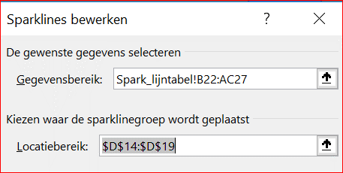
3 | Herhaal dit ook met de 2e en 3e sparklijntabellen voor BCC en Coolblue
4 | Geef alle sparklijnen de juiste kleur zoals in het voorbeeld
5 | Maak de rijen en kolommen eventueel breder

 | Opdracht 5 (Slicers)
 | Slicers invoegen van, Jaar, Maand, Regio manager, Winkels en Productgroep (verkleinen en verplaatsen)
1 | Selecteer een grafiek - Analyseren - Slicer invoegen
2 | Vink in het dialoogvenster de gewenste onderdelen voor filteren aan: jaar, Regio manager, Winkel en Productgroep
3 | Tijdlijn invoegen via: Selecteer een grafiek - Analyseren - Tijdlijn - Invoegen - Tijdlijn onderin dashboard plaatsen (voor latere draaitabel)
4 | Vink de rasterlijnen uit via Beeld en zet alle slicers, grafieken netjes op de plaats en op maat

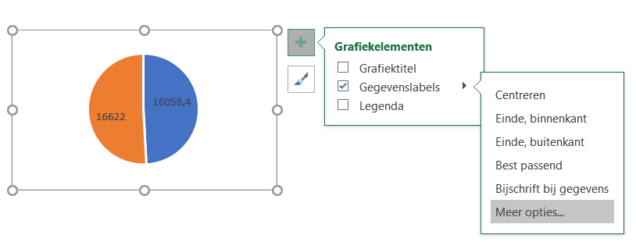
 | Opdracht 6 (taarttabel en labels)
 | Dynamische labels instellen buiten de taarttabel
1 | Klik plus - Gegevenslabels - Meer opties kies:
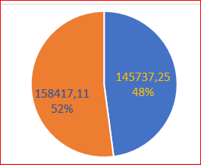
2 | Categorienaam - %tage en Waarde - Labelijnen weergeven - Scheidingteken: Nieuwe regel - Best passend
3 | Kleuren van gegevens aanpassen - Uitlijnen - Tekstvak en rand transparant maken
4 | Tekstvak vergroten en in hoek plaatsen
5 | Gegevens in het vak op 14 zetten en onder elkaar op een regel met Enter
6 | Eventueel Legenda aanzetten - kies onder - in hoek plaatsen

 | Opdracht 7 (Slicers koppelen)
 | Slicers een voor een instellen om te koppelen met alle draaitabellen
1 | Rechterklik op rand van slicer Maand - Rapportverbindingen - Vink alle draaitabellen aan
2 | Rechterklik op rand van slicer Regiomanager - Rapportverbindingen - Vink alle draaitabellen aan
3 | Rechterklik op rand van slicer Winkel - Rapportverbindingen - Vink alle draaitabellen aan
4 | Rechterklik op rand van slicer Productgroep - Rapportverbindingen -Vink alle draaitabellen aan
5 | Selecteer de gewenste onderdelen met Slicer en controleer of alle grafieken en onderdelen werken

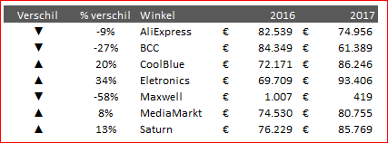
 | Opdracht 8 (Omzetverschillen per jaar)
 | Deze Functie toont met data en tekst het verschil van omzet t.o.v. vorig jaar |  |  |  |  |  | Opdracht 8 deze Titel kopieren
1 | Maak een titel zoals het voorbeeld - Verschil % verschil Winkel 2016 2017
2 | Voeg de symbolen hoger ▲ en lager ▼ in en zet deze in cel F36 en G36 (vergroot het symbool)
3 | Maak een draaitabel onderin het Dashboard in cel N38 - stel als volgt in: Winkel/jaar/Verkoop
4 | Koppel in de cel D39 onder de titel Winkel met = - de cel N40 AliExpress uit de draaitabel
5 | Koppel in de cel F39 onder titel 2016, met een = teken - de cel O40 (data van 2016) uit de draaitabel
6 | Verander in de formulebalk "Aliexpress" in N40 (SOM van Verkoop)
7 | Koppel in de cel E39 onder titel 2017, met een = teken - de cel O40 (data van 2017) uit de draaitabel
8 | Verander in de formulebalk "Aliexpress" in N40 (SOM van Verkoop)
9 | Onder de titel % verschil in cel O42 deze formule maken: - =ALS.FOUT(F39/E39-1;"") - Celeigenschappen in % instellen
10 | Sleep met de vulgreep de gegevens door voor alle cellen
11 | In cel B39 voor ▲▼Verschil (hoger/lager) deze functie gebruiken: - =ALS(E39>F39;$G$36;$F$36)) - ctrl+Enter - doorvoeren ook voor naar alle cellen

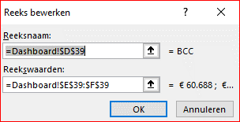
 | Opdracht 9 (Ringtabellen)
 | Ringtabel toont grafisch het verschil van omzet t.o.v. vorig jaar
1 | Ga naar cel I40 en voeg een donutgrafiek in via: Invoegen - Cirkel - kies Ring
2 | Rechterklik Gegevens selecteren - Toevoegen - typ in het 1e veld Gegevensbereik van grafiek de winkelnaam of klik deze aan
3 | Delete de inhoud van 2e venster Reekswaarde - selecteer de waarden van 2016 en 2017 uit cellen E39 en F39
4 | Rechterveld (Horzontaleaslabels) Bewerken - Selecteer de cellen E38 en F38 (2016 en 2017)
5 | Ringgat vergroten - Selecteer ring - Rechterklik Gegevens reeks opmaken - schuif Grootte van ringgat naar 70%
6 | Verwijder rand en opvulling van de grafiek- Opmaak -Geen opvulling en geen rand
7 | Maak tekstvak voor dynamisch % - Invoegen - Tekstvak - sleep onder grafiek - typ = in de formulebalk en klik cel E39 (het %)
8 | Geef de tekst dezelfde kleur als de taartgrafiek en maak de tekst groter - sleep het tekstval in het ringgat (geen opvulling en lijn)
9 | Herhaal deze opdracht voor de ringtabel van Coolblue
10 | Zet de ringtabel naast elkaar - geef ze dezelfde grootte en opmaak

 | Opdracht 10 (Data vernieuwen)
 | Data toevoegen aan bestaande database en controleren of deze automatisch wordt bijgewerkt na Vernieuwen
1 | Kopier alle data in map Data dec met Ctr+A en Ctrl+C - zonder titel
2 | Plak deze data in map Data in laatste cel van de tabel onder kolom A - Ctrl+End - klik in juiste cel - Ctrl+V (data wordt een met de tabel)
3 | Controleer de nieuwe gegevens in het Dashboard - klik rechtermuis in - lijngrafiek en kies Vernieuwen (let op de datums)

 | Opdracht 11 (Dashboard afwerken)
 | Dashboard opmaken en alle onodige items uitzetten of verbergen
1 | Eventueel kunt u de layout en kleuren beinvloeden door: Pagina-indeling - Thema's of Lettertypes en Effecten of via Ontwerpen
2 | Alle grafieken en items kunt u Uitlijnen door: items selecteren - Hulpmiddelen - Indeling - Uitlijning (zie voorbeeld)
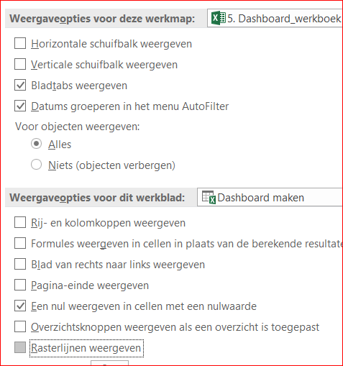
 | Zet alle onnodigen Excel onderdelen uit om een rustige omgeving te creëren:
3 | Bestand - Opties - Geavanceerd - vink het volgende uit onder in het scherm:
4 | Indien nodig via Beeld: Rasterlijnen - Koppen - Formulebalk -minimaliseer het lint
5 | Alle tabbladen die gebruikt zijn voor het dasboard permanent verbergen via:
6 | Map Dashboard Beveiligen

Lijntabel
Draaitabel met Lijngrafiek voor Coolblue en BCC
Maak een draaitabel in cel A46 op in dit blad met een lijngrafiek zoals het voorbeeld
1. Maak een tabel van de data in scheet Database Electronics - ctrl +a - Opmaken als tabel (altijd tabellen gebruiken in een database)
Geef de database Electronics tabel de naam: - Data
2. Sleep de Datum (jaar en Maand) naar Rij, Winkel naar kolom en Verkoop naar Waarde
Geef de draaitabel de naam: Lijntabel1
Filter de winkels op Coolblue en BCC
Datums worden in Excel 2016 automatisch gegroepeerd, bij oudere Office pakketten - gebruik rechterklik - Groeperen
3. Waarden een Notatie geven: rechterklik - Waardenveld instellingen - Getalnotie - kies Getal - 0 decimalen - OK - OK
Verwijder alle subtotalen en Totalen: Ontwerpen - Subtotalen en Eindtotalen uit of niet weergeven
4. Selecteer draaitabel - Invoegen - kies onder Grafieken Lijn of Vlakdiagram invoegen - kies Lijn - geef grafiek de naam Lijngrafiek1
Verwijder titels door: rechterklik op een label - Alle veldknoppen verbergen in grafiek of via Analyseren - Veldknoppen - alles verbergen
Legenda verplaatsen (verslepen) naar boven en Grafiektitel plaatsen via het plusteken naar linkerbovenhoek
Kopieer de draaitabel naar Categorietabel scheet - cel A28

Omzet BCC en Coolblue
Som van Verkoop | Kolomlabels
Rijlabels | BCC | CoolBlue
2018 | 71888.54 | 86245.85
jan | 9389 | 10359.56
feb | 6233 | 11468
mrt | 5935 | 9821.15
apr | 4157 | 4924
mei | 10326.91 | 7764.13
jun | 6831 | 12457.91
jul | 11560 | 1876.98
aug | 3026 | 6945.02
sep | 5798 | 3105
okt | 8223.63 | 9689.81
nov | 409 | 7834.29
2017 | 84348.71 | 81871.26
jan | 5944 | 2547
feb | 6546.93 | 7622
mrt | 6682 | 7853.2
apr | 4356.14 | 13094
mei | 6131.99 | 1567
jun | 7301.66 | 4831.99
jul | 8640 | 15773.99
aug | 6752 | 4363.34
sep | 13144 | 1178
okt | 6603 | 11116.95
nov | 7422 | 6300
dec | 4824.99 | 5623.79

Managertabel
Draaitabel met horizontale Staafgrafiek van de verkoop per manager
1. Maak de draaitabelvelden leeg
2. Geef de draaitabel de naam: Managertabel1
3. Sleep de Regio manager naar Rij, Winkel naar kolom en Verkoop naar Waarde -Filter op Coolbue en BCC
4. Selecteer draaitabel - Invoegen - kies Staafgrafiek horizontaal en verwijder veldtitels door: rechterklik - Alle veldknoppen verbergen in grafiek
5. Legenda verwijderen via het plusteken in rechterbovenhoek (uitvinken) of delete
6. Geef de Grafiektitel de naam - Verkoop per Regio Manager
Plaats Eindtotaal - Alleen voor rijen: Ontwerpen - Eindtotalen -Alleen aan voor rijen
Kopieer de draaitabel naar Taarttabel scheet - cel A25
Verkoop per Regio Manager
Som van Verkoop | Winkel
Regio Manager | BCC | CoolBlue | Eindtotaal
Amsterdam | 56078 | 74137 | 130215
Eindhoven | 34223 | 31953 | 66176
Maastricht | 18345 | 28873 | 47218
Rotterdam | 28470 | 14415 | 42885
Utrecht | 10628 | 7929 | 18557
Venlo | 8494 | 10810 | 19304

Categorietabel
Draaitabel met horizontale Staafgrafiek van de verkoop per categorie voor Coolblue en BCC
1. Maak de draaitabelvelden leeg
2. Geef de draaitabel de naam: Categorietabel1
3. Sleep de Productgroep naar Rijen - Winkels naar Kolom en Verkoop naar Waarden
4. Selecteer draaitabel - Invoegen - kies Staafgrafiek horizontaal en verwijder titels door: rechterklik - Alle veldknoppen verbergen in grafiek
5. Legenda verwijderen via het plusteken in rechterbovenhoek of delete
6. Activeer Grafiektitel en noem deze Verkoop per Categorie
Kopieer de draaitabel naar Managertabel scheet - cel A24

Verkoop per categorie
Som van Verkoop | Kolomlabels
Rijlabels | BCC | CoolBlue
Aanbiedingen | 8924 | 14675.97
Beeld & geluid | 10784.29 | 13587
Computer & tablets | 9645.94 | 13087.13
Foto & video | 13265 | 10846
Huishouden & wonen | 11385.99 | 9581.99
Koken & tafelen | 17600.77 | 13073.19
Navigatie & reizen | 12817.92 | 14922.28
Printers & netwerk | 8381.36 | 17525.33
Speelgoed & gaming | 9257 | 13098.14
Sport & fitness | 14817.99 | 10634.91
Telefonie | 11677 | 9536.79
Tuin & gereedschap | 10984 | 12874
Verzorging & gezondheid | 16695.99 | 14674.38

Taarttabel
Draaitabel met Taartgrafiek van de verkoop per Winkel voor BCC en Coolblue
Maak de draaitabelvelden zoals het voorbeeld
1. Sleep de Winkel naar Rijen - Verkoop naar Waarde - Nog een keer Verkoop naar Waarden
2. Rechterklik in Som van Verkoop 2 - Waarden weergeven als - % van Eindtotaal
Filter de winkels BCC en Coolblue
Selecteer draaitabel - Invoegen - kies Taartgrafiek en verwijder de titels door: rechterklik - Alle veldknoppen verbergen in grafiek
Legenda verwijderen via het plusteken in rechterbovenhoek of delete
Plaats Eindtotalen indien nodig onder de kolommen - Ontwerpen - Eindtotalen - Aleen aan voor kollommen
Klik op plus in rechterbovenhoek in tabel - Gegevenslabels - Bijschrift bij gegevens - Meer opties - vink Waarde en eventueel percentage aan
Maak notie eventueel op
Kopieer de draaitabel naar Spark_linetabel scheet

Winkel | Som van Verkoop | Som van Verkoop2
BCC | 156,237 | 48.17%
CoolBlue | 168,117 | 51.83%
Eindtotaal | 324,354 | 100.00%

Spark_lijntabel
De sparklines die verwijzen naar deze draaitabellen, heb ik via een selectie uitgebreid door meerdere kolommen te selecteren (bijv. tot kolom AC voor een eventueel groter bereik voor aanvullende of nieuwe gegevens.
Het is echter beter om dynamische benoemde bereiken te gebruiken, zodat wanneer nieuwe periodes aan de draaitabellen worden toegevoegd, deze nieuwe gegevens automatisch worden opgehaald door de sparklines.
Het nadeel is dat u die in één dynamisch benoemd bereik voor elke regiomanager voor elke draaitabel moet opzetten, dat zou hier 24 benoemde waaiers zijn!
Dit komt omdat sparklines geen dynamische benoemde bereiken voor een groep sparklines behouden, alleen afzonderlijke sparklines
Draaitabellen met SparkLijngrafiek van de totale verkoop per Regio manager voor BCC en Coolblue
Maak een draaitabel die we kunnen gebruiken voor een Sparklijngrafiek zoals in het voorbeeld dashboard
1. Sleep de Winkel naar Filter - sleep Regio manager naar Rij - Jaar en Maand naar kolom en Verkoop naar Waarde
(Datums worden in Excel 2016 automatisch gegroepeerd, anders gebruik rechterklik - Groeperen)
2. Waarden een Notatie geven: rechterklik - Waardenveldinstellingen - Getalnotatie - kies Getal - 0 decimalen - OK - OK
3. Sorteer de regiomanagers in de rijen van A tot Z eventueel de maanden ook (van oud naar nieuw)
4. Verwijder eventueel alle subtotalen en Totalen: Ontwerpen - Subtotalen en Eindtotalen uit of niet weergeven

5. Kopieer de hele draaitabel en plak deze 2 keer onder elkaar zodat er in totaal 3 draaitabellen staan
Geef de draaitabellen een naam via: selecteer de draaitabel - Analyseren - Naam van draaitabel: in dit veld onderstaande namen invullen - Enter
Draaitabel 1 de naam "Totalen_Sparklijntabel1"
Draaitabel 2 de naam "Sparklijn_BCC1"
Draaitabel 3 de naam "Sparklijn_Coolblue1"
In een later tijdstip maken we deze sparklijn grafiek in het dashboard af

 |  |  |  |  |  |  | Winkels Alleen BCC en Coolblue
Winkel | (Meerdere items)
 |  |  |  |  |  |  |  |  |  |  | Beide winkels samen
Som van Verkoop | Kolomlabels
 | 2017 |  |  |  |  |  |  |  |  |  |  |  | 2018
Plaats | jan | feb | mrt | apr | mei | jun | jul | aug | sep | okt | nov | dec | jan | feb | mrt | apr | mei | jun | jul | aug | sep | okt | nov
Amsterdam | 3,127 | 8,225 | 7,555 | 5,417 | 3,098 | 4,006 | 10,874 | 5,743 | 3,398 | 7,472 | 2,249 | 5,261 | 10,662 | 1,199 | 7,010 | 2,377 | 6,297 | 9,609 | 3,586 | 2,679 | 4,647 | 12,187 | 3,536
Eindhoven | 3,717 | 1,717 | 1,847 | 3,267 | 236 | 1,269 | 2,898 | 3,146 | 6,999 |  | 7,014 | 1,499 | 748 | 10,772 |  | 2,468 | 2,767 | 899 | 778 | 6,154 | 1,352 | 2,630 | 3,999
Maastricht |  | 514 | 1,737 | 2,177 | 1,018 | 2,227 | 7,347 | 669 |  | 6,323 | 1,548 | 2,227 | 2,977 | 2,687 | 2,846 |  | 5,328 | 6,146 |  | 739 |  |  | 708
Rotterdam | 449 | 2,398 | 2,248 |  | 2,798 | 2,498 | 1,999 | 1,029 | 2,857 | 3,398 |  | 1,298 | 4,416 | 1,998 | 2,190 | 3,151 | 2,747 | 2,068 | 1,999 | 399 | 1,247 | 1,698
Utrecht | 949 | 1,088 | 999 | 582 | 549 | 1,896 | 655 |  | 1,068 | 119 | 2,911 | 164 | 199 | 618 | 2,937 | 508 | 478 | 349 | 815 |  | 1,327 | 346
Venlo | 249 | 227 | 149 | 6,007 |  | 238 | 641 | 528 |  | 408 |  |  | 747 | 427 | 773 | 577 | 474 | 218 | 6,259 |  | 330 | 1,052

Winkel | CoolBlue
 |  |  |  |  |  |  |  |  |  |  | Coolblue
Som van Verkoop | Kolomlabels
 | 2017 |  |  |  |  |  |  |  |  |  |  |  | 2018
Plaats | jan | feb | mrt | apr | mei | jun | jul | aug | sep | okt | nov | dec | jan | feb | mrt | apr | mei | jun | jul | aug | sep | okt | nov
Amsterdam | 1899 | 4877 | 5457.2 | 3848 |  |  | 5827 | 1995.34 |  | 4875 | 2249 | 2362.79 | 6864.56 | 1199 | 6161.15 | 1998 | 2955.13 | 6311.91 | 1098.99 | 2679.02 | 1498 | 6444.81 | 3536.29
Eindhoven | 199 | 1528 | 649 | 2479 |  | 1269 | 1899 | 1699 |  |  | 2737 | 1499 |  | 5667 |  | 1799 | 1968 |  |  | 3527 | 179 | 856 | 3999
Maastricht |  |  | 449 | 899 | 1018 | 908.99 | 7347 | 669 |  | 4334.95 | 299 | 749 | 1659 | 1958 | 749 |  | 649 | 6146 |  | 739 |  |  | 299
Rotterdam | 449 |  | 1149 |  |  | 699 |  |  | 759 | 1499 |  | 849 | 919 | 1998 | 1699 | 749 | 1399 |  |  |  | 549 | 1698
Utrecht |  | 1088 |  |  | 549 | 1717 | 199 |  | 419 |  | 1015 | 164 | 199 | 219 | 439 | 159 | 319 |  | 698 |  | 628 | 117
Venlo |  | 129 | 149 | 5868 |  | 238 | 501.99 |  |  | 408 |  |  | 718 | 427 | 773 | 219 | 474 |  | 79.99 |  | 251 | 574

Winkel | BCC
 |  |  |  |  |  |  |  |  |  |  | BCC
Som van Verkoop | Kolomlabels
 | 2017 |  |  |  |  |  |  |  |  |  |  |  | 2018
Plaats | jan | feb | mrt | apr | mei | jun | jul | aug | sep | okt | nov | dec | jan | feb | mrt | apr | mei | jun | jul | aug | sep | okt | nov
Amsterdam | 1228 | 3348 | 2098 | 1569.37 | 3098 | 4005.66 | 5047 | 3748 | 3398 | 2597 |  | 2898 | 3797 |  | 849 | 379 | 3341.92 | 3297 | 2487 |  | 3149 | 5742.63
Eindhoven | 3518 | 189 | 1198 | 788 | 236 |  | 999 | 1447 | 6999 |  | 4277 |  | 748 | 5105 |  | 669 | 799 | 899 | 778 | 2627 | 1173 | 1774
Maastricht |  | 513.99 | 1288 | 1278 |  | 1318 |  |  |  | 1988 | 1249 | 1478 | 1318 | 729 | 2097 |  | 4678.99 |  |  |  |  |  | 409
Rotterdam |  | 2398 | 1099 |  | 2797.99 | 1799 | 1999 | 1029 | 2098 | 1899 |  | 448.99 | 3497 |  | 491 | 2402 | 1348 | 2068 | 1999 | 399 | 698
Utrecht | 949 |  | 999 | 581.77 |  | 179 | 456 |  | 649 | 119 | 1896 |  |  | 399 | 2498 | 349 | 159 | 349 | 117 |  | 699 | 229
Venlo | 249 | 97.94 |  | 139 |  |  | 139 | 528 |  |  |  |  | 29 |  |  | 358 |  | 218 | 6179 |  | 79 | 478

Maptabel
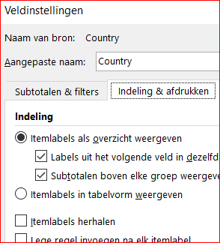
Draaitabel met Maptabel van de verkoop per Regio (Alleen beschikbaar in Office 365)
1. Maak een draaitabel in cel A40 en noem deze draaitabel: Maptabel1
2. Sleep de Land en Provincie naar Rij - Verkoop naar Waarde - verwijder alle totalen
3. Selecteer draaitabel - maak een Tabelweergave (via Hulpmiddelen - Ontwerpen - Rapportindeling) en herhaal items
of zo: Selecteer cel A40 Rechterklik Veldinstellingen - tab Indeling & Afdrukken - vink het volgende aan:
Itemlabels in tabelvorm weergeven en Itemlabels herhalen (kan ook via Hulpmiddelen- Rapportindeling)
4. Sorteer de staten van A tot Z
5. Selecteer de hele draaitabel A15:C21 (alles) - Kopieer - en plak deze als Waarde in cel A40 (via een draaitabel werkt de kaart niet -met waarden wel)
6. Selecteer de waarden (ctrl+A) - Invoegen - Kaarten - klik pictogram kaart aan (alleen in Office365) - kaart van NL wordt geladen
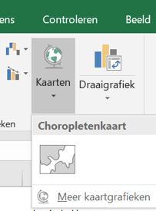
7. Verander het selectiegebied weer naar de draaitabel terug, als volgt:
8. Selecteer de kaart - Ontwerpen - Gegevens-selecteren - selecteer de hele draaitabel, ook de titels in 1e veld
Verwijder de gekopieerde data - verplaats kaart en geef eventueel dezelfde thema kleur

Nederland | Provincie | Som van Verkoop
Nederland | Brabant | 66,176.00
Nederland | Limburg | 47,217.92
Nederland | Noord Holland | 130,214.77
Nederland | Noord Limburg | 19,303.92
Nederland | Utrecht | 18,556.77
Nederland | Zuid Holland | 42,884.98

Deze maptabel gebruiken vooor dashboard
Opmerking:
kaartdiagrammen zijn alleen beschikbaar in Excel voor gebruikers van Office 365. Het kaart diagram kan geen draaitabel gebruiken als brongegevens.
In plaats daarvan kopiëren we de draaitabelgegevens en plakken deze tijdelijk in kolommen.
Vervolgens voegen we een kaart diagram in met de gegevens in de kolommen en bewerk je het grafiekbereik om terug te wijzen naar de draaitabel.
Opmerking: kaartdiagrammen behouden dynamische benoemde bereikverwijzingen niet (op dit moment). Dit is een bug. Voor nu moet deze draaitabel in de huidige vorm blijven staan. Als gevolg daarvan kunnen we niet filteren van de Staten met de Slicers.

Dashboard Beveiligen
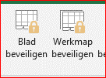
Beveiligings methodes voor het dashboard
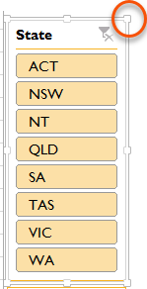
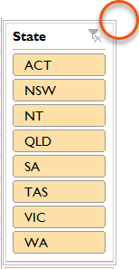
1. Slicers
Zorg dat gebruikers het activeren en verplaatsen via de ankerpunten niet meer kan.
Klik met de rechtermuisknop in de slicer - Groote en Eigenschappen - tab Positie en Indeling - Formaat wijzigen en verplaatsen uitschakelen aanvinken
Slicers - Zorg dat de Slicers niet Geblokeerd zijn zodat ze nog kunnen worden aangeklikt:
Klik met de rechtermuisknop in de slicer - Groote en Eigenschappen - tab Eigenschappen - Geblokkeerd uitvinken.
Beveilig het werkblad met het dashboard via tab Controleren - Blad beveiligen -
vink Draaitabellen en grafieken gebruiken aan - OK
Note:
De instellingen van de slicers gaan pas van kracht als het werkblad beveiligd is
Verplaatsen
aangevinkt
Verplaatsen niet aangevinkt

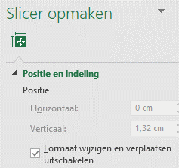

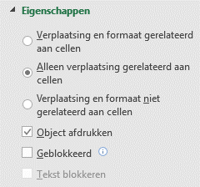

2. Werkblad Beveiligen

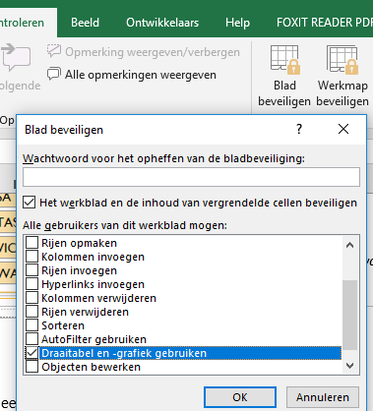
Als het dashboard of werkblad een draaitabel bevat, vink Draaitabellen en grafieken gebruiken aan zodat Slicersen alle gekoppelde grafieken en tabellen werken.
Opmerking:
Hiermee wordt wel voorkomen dat de draaitabellen in het hele bestand worden vernieuwd, dus als u van plan bent uw dashboard bij te werken moet de beveiliging er weer af en dan Vernieuwen

3. Werkbladen volledig verbergen
Het instellen van de eigenschap voor het verbergen van uw gekoppelde gegevens in een werkblad:
via: 2- VeryHidden in de VB-Editor met (fn) + ALT + F11 of rechterklik - Programmacode weergeven.
Selecteer het gewenste tabblad - Rechtermuisknop in het tabblad - Programmacode weergeven aanklikken - klik naast Visible in dropdownmenu - kies 3e optie - 2 - XlsscheetVeryHidden.
Werkbladen is compleet verborgen (nergens meer zichtbaar) maar makkelijk weer Zichtbaar te maken, dit door in dropdownmenu weer - 1 - xlSheetVeryvisble in te stellen in hetzelfde venster.
Note:
In het venster Project - VBAProject de gewenste tabbladen kiezen om te verbergen, of eventueel weer zichtbaar te maken.
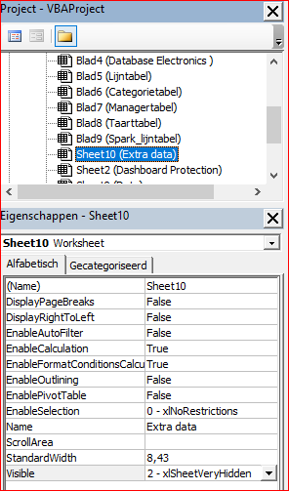

4. werkmap beveiligen
Werkmap beschermen, zodat uw gebruikers deze niet kunnen openen.
Controleren - Werkmap Beveiligen - wachtwoord invoeren - herhalen - OK
Note:
Het werkboek kan niet meer geopend worden zonder wachtwoord, zorg dat het wachtwoord niet vergeten wordt.

